상품제안서
타거스 시티스마트 에센셜 백팩 15.6인치 TSB911EU | 상품코드: S21906

 |  |  |  |  |  |  | 02-713-8555 | www.synergygift.co.kr
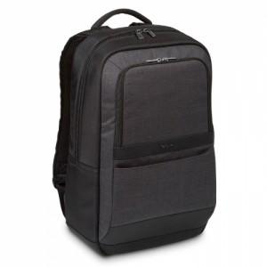 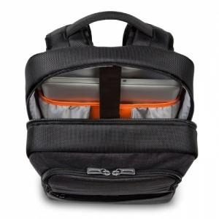 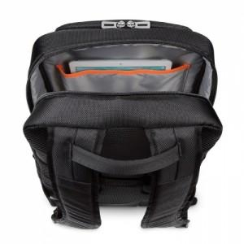

【상세/제작정보】

【인쇄/포장옵션】 | 실크 / 기본비닐

【공급단가】 | 수량 | 20~ | 50~ | 100~ | 300~ | 500~
*VAT별도 | 단가 | 77,060원 | 74,630원 | 70,990원 | 69,170원 | 67,960원

【상품 URL】 | https://www.synergygift.co.kr:443/src/goods_detail.php?gdno=21906

